接龙表
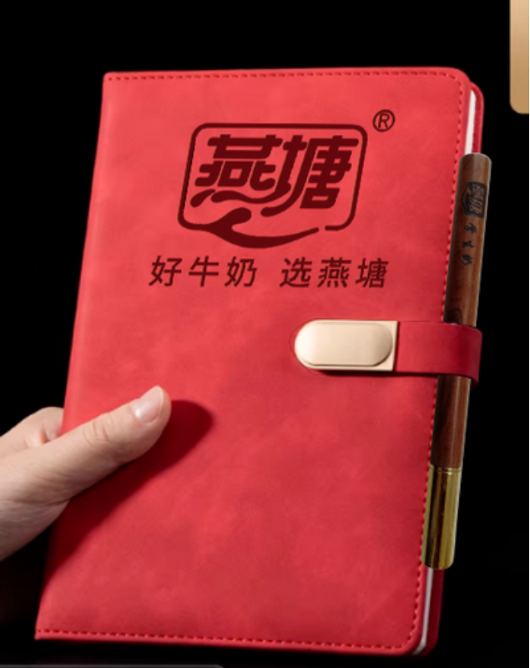
2026春季英德市英德市八一小学教职工巴氏鲜奶补贴订购申请表（20份起送，特殊申请除外）
本学期3月15日前订购一份赠送1本笔记本+1支花梨木圆珠笔
序号 | 职工姓名 | 联系电话 | 订购种类（打√） |  | 订购份数（100盒/210元） |  | 备注
 |  |  | 鲜奶（ ） 保质期7天 | 乳酸（ ） 保质期15天 | 市场原价 （3.5元/盒） | 职工优惠价6折购 （2.1元/盒） | 如果二个打√就各50支
1 | 黄莉莉 | 13413536233 | √ | √ | 350 | 210 | 3/29已收款
2 | 黄小芳 | 18933724588 | ✓ | ✓ | 350 | 210 | 3/29已收款
3 | 袁辉娇 | 15218056524 |  | ✓ | 350 | 210 | 3/29已收款
4 | 张瑞英 | 15107650247 | ✓ | ✓ | 350 | 210 | 3/29已收款
5 | 曾祥忠 |  |  |  | 350 | 210
6 | 黄敏霞 | 18024850106 | √ | √ | 350 | 210
9 | 贺杰贞 |  |  | √ | 350 | 210
10 | 李伯米 |  | √ |  | 350 | 210 | 3/29已收款
11 |  |  |  |  | 350 | 210
12 |  |  |  |  | 350 | 210
13 |  |  |  |  | 350 | 210
14 |  |  |  |  | 350 | 210
15 |  |  |  |  | 350 | 210
16 |  |  |  |  | 350 | 210
17 |  |  |  |  | 350 | 210
18 |  |  |  |  | 350 | 210
19 |  |  |  |  | 350 | 210
20 |  |  |  |  | 350 | 210
21 |  |  |  |  | 350 | 210
22 |  |  |  |  | 350 | 210
23 |  |  |  |  | 350 | 210
24 |  |  |  |  | 350 | 210
31 |  |  |  |  | 350 | 210
32 |  |  |  |  | 350 | 210
33 |  |  |  |  | 350 | 210
34 |  |  |  |  | 350 | 210
35 |  |  |  |  | 350 | 210
36 |  |  |  |  | 350 | 210
37 |  |  |  |  | 350 | 210
38 |  |  |  |  | 350 | 210
39 |  |  |  |  | 350 | 210
40 |  |  |  |  | 350 | 210
41 |  |  |  |  | 350 | 210
42 |  |  |  |  | 350 | 210
43 |  |  |  |  | 350 | 210
44 |  |  |  |  | 350 | 210
45 |  |  |  |  | 350 | 210

